ゴミ排出量
 | 71. ごみリサイクル率

 | 時点 2014（H26）年度（毎年） |  |  |  |  |  |  | 平 均 値 |  |  |  | 19.68
 | 単位 ％ |  |  |  |  |  |  | 標準偏差 |  |  |  | 5.68
 | 市町村名 | 指標 | 順位 |  | #REF! | 備考 | 市町村名 | 指標 | 順位 |  | #REF! | 備考

 | 千葉県 | 22.8 |  | － |  |  | 八街市 | 12.9 |  | 47
 | 千葉市 | 32.8 |  | 2 |  |  | 印西市 | 28.8 |  | 4
 | 銚子市 | 11.9 |  | 51 |  |  | 白井市 | 27.1 |  | 5
 | 市川市 | 19.4 |  | 26 |  |  | 富里市 | 17.2 |  | 39
 | 船橋市 | 19.5 |  | 25 |  |  | 南房総市 | 19.8 |  | 24
 | 館山市 | 18.7 |  | 31 |  |  | 匝瑳市 | 18.4 |  | 32
 | 木更津市 | 25.4 |  | 8 |  |  | 香取市 | 13.1 |  | 46
 | 松戸市 | 23.9 |  | 13 |  |  | 山武市 | 18.4 |  | 32
 | 野田市 | 26.5 |  | 7 |  |  | いすみ市 | 24.6 |  | 10
 | 茂原市 | 16.1 |  | 41 |  |  | 大網白里市 | 24.3 |  | 11
 | 成田市 | 12.8 |  | 48 |  |  | 酒々井町 | 17.5 |  | 37
 | 佐倉市 | 21.4 |  | 21 |  |  | 栄町 | 21.7 |  | 20
 | 東金市 | 20.3 |  | 23 |  |  | 神崎町 | 12.5 |  | 50
 | 旭市 | 15.5 |  | 42 |  |  | 多古町 | 17.4 |  | 38
 | 習志野市 | 22.2 |  | 18 |  |  | 東庄町 | 8.8 |  | 53
 | 柏市 | 22.7 |  | 17 |  |  | 九十九里町 | 18.9 |  | 28
 | 勝浦市 | 23.0 |  | 15 |  |  | 芝山町 | 6.4 |  | 54
 | 市原市 | 19.2 |  | 27 |  |  | 横芝光町 | 12.6 |  | 49
 | 流山市 | 23.0 |  | 15 |  |  | 一宮町 | 15.0 |  | 43
 | 八千代市 | 21.8 |  | 19 |  |  | 睦沢町 | 17.6 |  | 36
 | 我孫子市 | 25.3 |  | 9 |  |  | 長生村 | 14.2 |  | 44
 | 鴨川市 | 18.8 |  | 30 |  |  | 白子町 | 11.9 |  | 51
 | 鎌ケ谷市 | 23.3 |  | 14 |  |  | 長柄町 | 13.2 |  | 45
 | 君津市 | 26.9 |  | 6 |  |  | 長南町 | 20.7 |  | 22
 | 富津市 | 24.3 |  | 11 |  |  | 大多喜町 | 17.9 |  | 34
 | 浦安市 | 17.2 |  | 39 |  |  | 御宿町 | 34.4 |  | 1
 | 四街道市 | 18.9 |  | 28 |  |  | 鋸南町 | 17.8 |  | 35
 | 袖ケ浦市 | 28.9 |  | 3

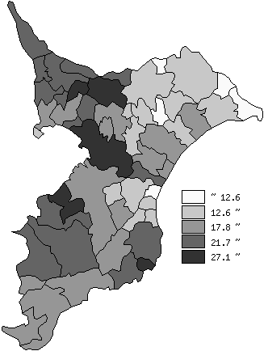
 | 千葉県の推移
平成22年度 | 24.8
平成23年度 | 24
平成24年度 | 23.4
平成25年度 | 23.5
平成26年度 | 22.8

《備 考》 ・資料出所 循環型社会推進課「清掃事業の現況と実績」 ・算出方法 再資源化総量÷（ごみの総処理量＋集団回収量）

